行业数据采集
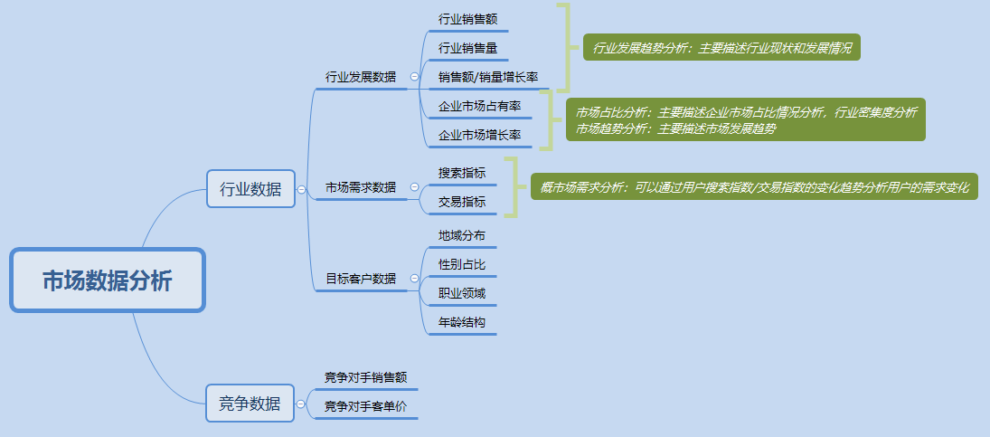
市场数据采集：行业数据采集
【任务要求】
1、了解整个行业的销售情况和整个市场的增长情况——采集行业销售数据和市场增长数据
2、统计时间：2019年11月1日-11月30日共30天
3、采集店铺整体的所有终端数据

【知识要点】
市场数据-行业数据分析指标体系

【考点总结】
市场数据分析指标体系

